示範工作表
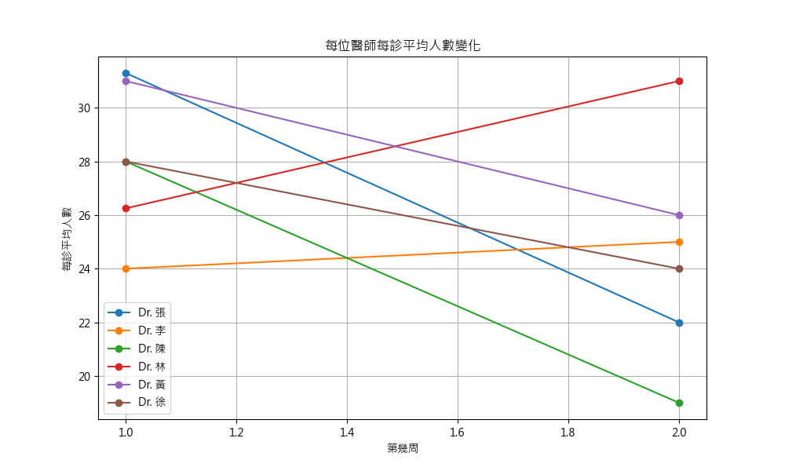
 | 第1週每診平均人數
 | Dr. 張 | Dr. 李 | Dr. 陳 | Dr. 林 | Dr. 黃 | Dr. 徐
 | 31.3 | 24 | 28 | 26.25 | 31 | 28

 | 第2週每診平均人數
 | Dr. 張 | Dr. 李 | Dr. 陳 | Dr. 林 | Dr. 黃 | Dr. 徐
 | 22 | 25 | 19 | 31 | 26 | 24

 | 本月統計資料
 | Dr. 張 | Dr. 李 | Dr. 陳 | Dr. 林 | Dr. 黃 | Dr. 徐 | 全部
本月總診數 | 7 | 3 | 3 | 3 | 5 | 2 | 23
本月總人數 | 200.5 | 74 | 75 | 83.5 | 140 | 52 | 625
本月每診平均人數 | 28.642857143 | 24.666666667 | 25 | 27.833333333 | 28 | 26 | 27.173913043

